エビデンス
 | <Aproプログラムコード>
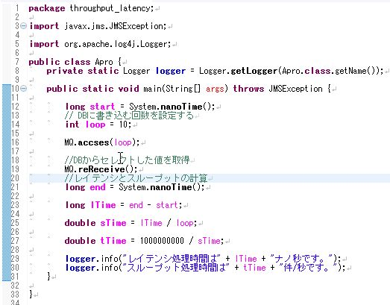

 | <Bproプログラムコード>
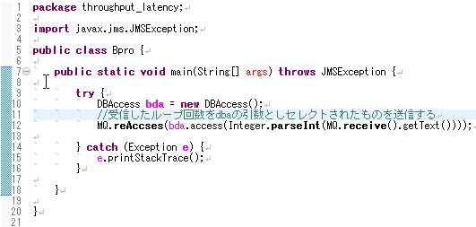

 | <実行結果logファイル>

 | <loopの数字を1000に変更し実行した場合のlogファイル>

 | <結果>
 | 10回書込み時のレイテンシは1793983806ナノ秒で1秒あたり5.57418634438059件処理を行い、
 | 1000回書込み時は61817522164ナノ秒かかり、スループットは16.176643250112807件となった。

・上記のプログラムを修正し、処理速度を速める

 | 今回は100回のDB書き込みを修正前と修正後で15回実行し、
 | そのうちの最速２回と最遅２回を除いた１１回分を平均処理時間とし、
 | それぞれを比較し速度の変化を観測する。

 | <修正前平均処理速度>
 | 回数 | レイテンシ（ナノ秒) | スループット(件/秒）
 | 1 | 12220705664 | 8.1828335673 | ←除外
 | 2 | 7165376050 | 13.956001751
 | 3 | 6385040566 | 15.661607785
 | 4 | 6853648798 | 14.590768272
 | 5 | 6817565910 | 14.667991695
 | 6 | 6346706698 | 15.756203383 | ←除外
 | 7 | 6970841888 | 14.345469725
 | 8 | 6449960646 | 15.503970675
 | 9 | 6643027052 | 15.053378528
 | 10 | 9955005230 | 10.045198168 | ←除外
 | 11 | 6418291179 | 15.580471257
 | 12 | 6486406448 | 15.416857013
 | 13 | 6418418217 | 15.580162726
 | 14 | 6362776784 | 15.716408844 | ←除外
 | 15 | 6518492374 | 15.340970795
 | 平均 | 6647915375.3 | 15.063422747

 | <修正内容>
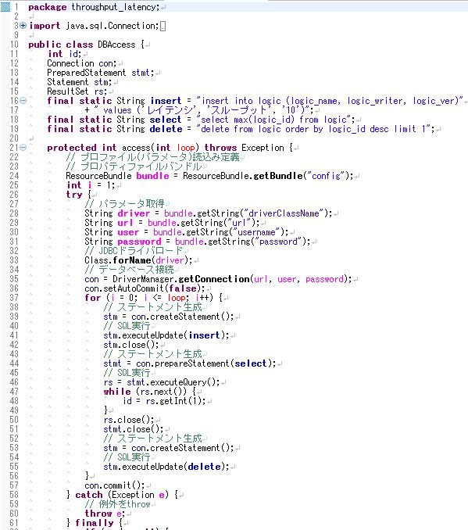

繰り返し処理の外に出し何度も読み込む必要をなくす

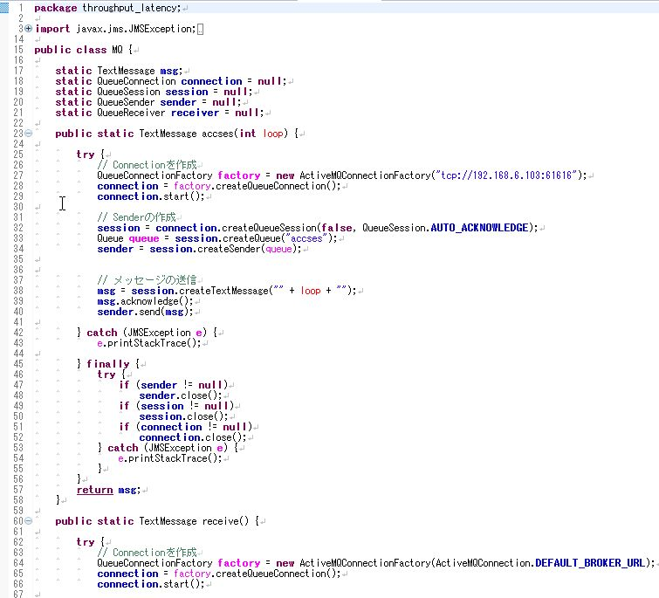

同様の処理を行う

 | <修正後平均処理速度>
 | 回数 | レイテンシ（ナノ秒) | スループット(件/秒）
 | 1 | 1085049070 | 92.161736475
 | 2 | 1192969815 | 83.82441869 | ←除外
 | 3 | 933815143 | 107.08758083 | ←除外
 | 4 | 997518392 | 100.24878742
 | 5 | 995591130 | 100.44284245
 | 6 | 1020446409 | 97.996327882
 | 7 | 1176009766 | 85.033312225
 | 8 | 1023829180 | 97.672551015
 | 9 | 1012754508 | 98.740612853
 | 10 | 1000114089 | 99.988601299
 | 11 | 976257611 | 102.43198107
 | 12 | 1207740826 | 82.799223145 | ←除外
 | 13 | 966331527 | 103.48415632 | ←除外
 | 14 | 1173218437 | 85.235621944
 | 15 | 1021639443 | 97.881894531
 | 平均 | 1043857094.1 | 96.166751741

 | <結果>
 | 修正前平均レイテンシ |  | 66479１5375ナノ秒
 | 修正前平均スループット |  | 15.06342275件/秒

 | 修正後平均レイテンシ |  | 1043857094ナノ秒
 | 修正後平均スループット |  | 96.16675174件/秒

 | 6647915375/1043857094=6.36860678843

 | よって、修正後は修正前の約6.3倍処理が早くなった。

